Hoja1
Plan Anual de Adquisiciones
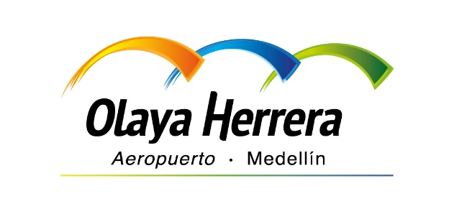 

Objeto | valor | código
PRESTACION DE SERVICIOS DE APOYO A LA GESTION ADMINISTRATIVA DE LA ENTIDAD | 15,000,000 COP | 80111607
CONTRATO PARA LLEVAR A CABO LA IMPLEMENTACIÓN DE LAS TABLAS DE VALORACIÓN DOCUMENTAL (TVD) DE LA ENTIDAD | 265,000,000 COP | 80111607
LITIGIOS, LAUDOS, AMIGABLES COMPONEDORES, HONORARIOS DE INTERVENTORÍA, ESTUDIOS Y CONSULTORÍAS | 20,000,000 COP | 80111607
CONTRATO INTERADMINISTRATIVO DE ADMINISTRACIÓN DELEGADA PARA LA ELABORACIÓN DE ESTUDIOS QUE PERMITAN IDENTIFICAR LA VIABILIDAD TÉCNICA, OPERACIONAL, AMBIENTAL, URBANA Y ANÁLISIS DE COSTOS REQUERIDO, PARA EL DESARROLLO DE LA ALTERNATIVA DE TRASLADO DEL AEROPUERTO OLAYA HERRERA DEL DISTRITO DE CIENCIA TECNOLOGÍA E INNOVACIÓN DE MEDELLÍN, ADEMÁS DE LA ELABORACIÓN DE LOS ELEMENTOS PRELIMINARES DEL PLAN MAESTRO AEROPORTUARIO, ASÍ COMO LA CONTRATACIÓN DE UN EQUIPO DE SUPERVISIÓN | 6,496,513,630 COP | 80111607
CONVENIO MARCO DE COOPERACIÓN PARA AUNAR ESFUERZOS TÉCNICOS, FINANCIEROS, ADMINISTRATIVOS Y JURÍDICOS ORIENTADOS A LA ARTICULACIÓN DE ACCIONES PARA EL FORTALECIMIENTO DEL SISTEMA AEROPORTUARIO DE LA CIUDAD-REGIÓN. | COP | 80111607
PRESTACIÓN DE SERVICIOS EN EL ACOMPAÑAMIENTO PARA ELABORACIÓN, DISEÑO Y PRODUCCIÓN DE COMUNICACIONES GRÁFICAS, LOGÍSTICA, PROMOCIÓN DE EVENTOS Y APOYO A LA GESTIÓN COMUNICACIONAL, PARA CUMPLIMIENTO DE LOS OBJETIVOS INSTITUCIONALES Y LA PROMOCIÓN DEL BIEN DE INTERÉS CULTURAL Y ACOMPAÑAMIENTO EN LAS ACCIONES DE MODERNIZACIÓN DE LA ENTIDAD. | 27,000,000 COP | 80111607
PRESTACIÓN DE SERVICIOS DE APOYO A LA GESTIÓN ADMINISTRATIVA Y COMUNICACIONAL DE LA ENTIDAD | 38,500,000 COP | 80111607

